DL
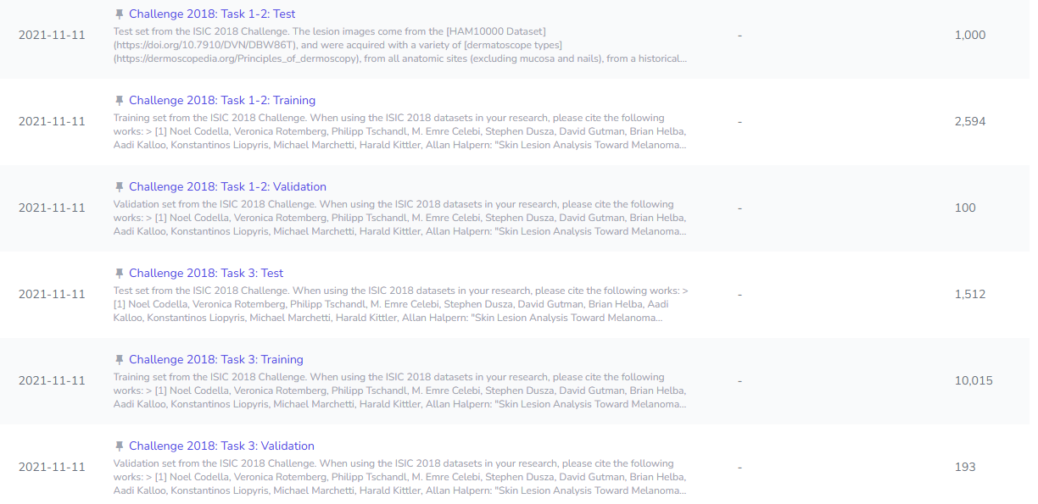
Link github | NhanThiencoder/Skin-Lesion-Segmentation
Đề tài | Phân vùng tổn thương da (Skin Lesion Segmentation) https://api.isic-archive.com/collections/?magic_filter=all
Yêu cầu tập trung vào các bài toán image classification, image incorporation, image segmentation, image captioning - sử dụng 1 trong các kiến trúc của CNN: VGG, ResNet, GGNet,faster CNN, - chọn 1 trong các kiến trúc có sử dụng cơ chế attention: transformer, VIT áp dụng các phương pháp tiền xử lý huấn luyện các mô hình (2 cái) sử dụng một trong các pp huấn luyện như ensemble learning, transfer learning, contractive learning in ra các chỉ số đánh giá ( có thể kết hợp parameter tunning ) triển khai ứng dụng
 | https://gemini.google.com/share/b9a107419204
Giai đoạn | Công việc | Người phụ trách | Trạng Thái | Deadline
1 | Tìm dataset (Tải đẩy lên drive) https://www.kaggle.com/datasets/tschandl/isic2018-challenge-task1-data-segmentation | Phát | Done | 2026-05-18
2: Chuẩn bị & Tiền xử lý dữ liệu (Data Preprocessing): | EDA | Bảo | Done
 | Resize toàn bộ ảnh về kích thước đồng nhất (ví dụ: 224x224 hoặc 256x256 pixel) để đưa vào mạng nơ-ron. Chuẩn hóa (Normalization) các kênh màu RGB theo giá trị trung bình và độ lệch chuẩn của ImageNet. | Thiện | Done
 | Tiền xử lý nhiễu (Tùy chọn nâng cao): Dùng thuật toán DullRazor để xóa nhiễu lông đan chéo trên da trước khi đưa vào huấn luyện. | Phát | Done
 | Data Augmentation (Tăng cường dữ liệu): Tập dữ liệu ISIC thường bị mất cân bằng class (class imbalance). Áp dụng các kỹ thuật augmentation mạnh như: Random Flip (lật ngang/dọc), Random Rotation (xoay góc), Color Jitter (thay đổi độ sáng, độ tương phản) và Elastic Transformation (biến dạng đàn hồi - rất hiệu quả với ảnh y tế). | Đức | Processing
3. Xây dựng Kiến trúc Mô hình (Model Architecture) | Mô hình 1 (Kiến trúc CNN): U-Net với backbone ResNet50 | Thiện
 | Mô hình 2 (Kiến trúc Attention): TransUNet (hoặc Swin-Unet) | Phát
4. Chiến lược Huấn luyện | Phương pháp chính: Transfer Learning Đừng train từ đầu (from scratch). Hãy load trọng số (pre-trained weights) đã được huấn luyện trên tập ImageNet cho cả ResNet và thành phần ViT. Việc này giúp mô hình hội tụ nhanh hơn và tránh overfitting khi dữ liệu y tế không quá lớn Hoặc tùy chỉnh theo hướng tốt nhất | Đức
 | Hàm mất mát (Loss Function): Kết hợp Dice Loss (chuyên trị segmentation và mất cân bằng class) với Cross Entropy Loss. Parameter Tuning: Sử dụng kỹ thuật điều chỉnh Learning Rate động (như Cosine Annealing hoặc ReduceLROnPlateau). Tinh chỉnh kích thước Batch Size và Dropout rate để tối ưu hóa. Chiến thuật bổ sung: Ensemble Learning Ở pha suy luận (Inference), thay vì chỉ dùng 1 mô hình, hãy lấy đầu ra dự đoán (mask) của cả mô hình ResNet và mô hình ViT, sau đó tính trung bình (Average Voting) để cho ra kết quả phân vùng cuối cùng chính xác và ổn định nhất. | Bảo
5. Đánh giá Mô hình | Intersection over Union (IoU / Jaccard Index): Chỉ số quan trọng nhất để đo mức độ trùng khớp giữa vùng dự đoán và vùng thực tế. Dice Coefficient (F1-Score cho Pixel): Đánh giá độ chính xác của hình dạng được phân vùng. Pixel Accuracy: Tỷ lệ phần trăm các pixel được phân loại đúng. (Nếu làm thêm bước phân loại bệnh): Cần thêm Precision, Recall và Confusion Matrix. | ALL
6. Deployment | Streamlit | ALL
 |  | ALL
 |  | ALL
 |  | ALL
 |  | ALL

